Додаток №2
Фірмовий бланк
 |  |  |  | Додаток №2 до Запиту
Форма цінової пропозиції

__________________________________________(Назва Учасника), надає свою цінову пропозицію щодо участі в тендері на закупівлю OSB-плит
Відомості про підприємство |  | Повне найменування учасника – суб’єкта господарювання
 |  | Ідентифікаційний код за ЄДРПОУ або реєстраційний номер облікової картки платника податків
 |  | Реквізити (адреса - юридична та фактична, телефон, факс, телефон для контактів, e-mail, розрахунковий рахунок)
Відомості про особу (осіб), які уповноважені представляти інтереси Учасника |  | (Прізвище, ім’я, по батькові, посада, контактний телефон).

№ п/п | Технічні характеристики та опис |  | Кількість,шт | Ціна, за одиницю, (з урахуванням всіх податків і зборів) * | Вартість, грн., (з урахуванням всіх податків і зборів) *

 | Запит** | Пропозиція (вказати торгову марку,країну - виробника, параметри та характеристики продукції, фото товару)
1 | 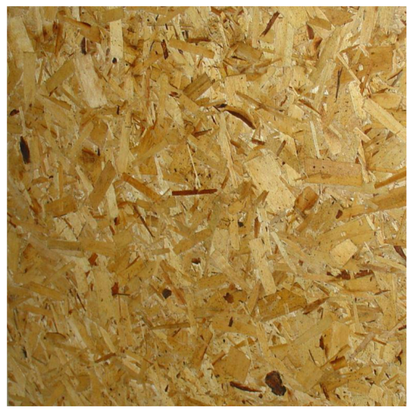 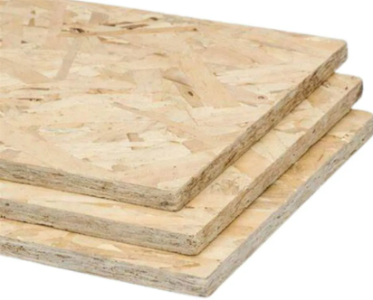 OSB-плита Тип виробу: OSB-3; Вид: вологостійка, пресована Матеріал: сосна; Товщина: 12 мм; Ширина: 1,25 м; Довжина: 2,5 м; Cтандарт ДСТУ EN: 300:2008; Поверхня: рівна, без розшарувань, тріщин, сколів, здуттів та інших дефектів Призначення: застосовується у будівництві, ремонті та меблевому виробництві; внутрішнє та зовнішнє оздоблення. Рік (строк/термін/період) виготовлення товару: 2026 р. Товар є новим (не відновленим), таким, що не був у використанні та зберігався згідно затверджених стандартів ДСТУ. Гарантійний строк на Товар: не менше 12 місяців з дати поставки Товару і не може бути меншим від гарантійного строку заводу-виробника. |  | 27500 |  | 0.00
 | Вимоги до пакування та зберігання OSB‑плити повинні транспортуватися та постачатися на палетах. Плити мають постачатися на міцних, рівних опорних конструкціях, що забезпечують: стабільність штабелів; рівномірний розподіл навантаження. Опорні конструкції повинні створювати зазор між OSB‑плитами та поверхнею зберігання, щоб: уникнути прямого контакту з потенційно вологою поверхнею; забезпечити належну вентиляцію знизу. Усі OSB‑плити повинні бути повністю захищені від вологи: пакування має бути суцільним, водонепроникним (повне вологозахисне пакування); плити повинні бути повністю обгорнуті водозахисним матеріалом по всьому периметру. | У разі відповідності вимогам - пропишіть "Згідно вимогам". У разі відмінності від вимог потрібно їх прописати. Характеристики пакування можуть бути кращими, але не гіршими. | Включено у вартість пропозиції
 | Вимоги до маркування На кожній упаковці (пачці) має бути чітке та розбірливе маркування, яке містить: назву виробника; назву продукції (OSB); тип плити (наприклад, OSB‑3); розміри плити; кількість плит в упаковці; дату виробництва; номер партії (за наявності); позначення стандарту, за яким виготовлено продукцію. Маркування повинно бути нанесене способом, що унеможливлює його втрату під час транспортування. | У разі відповідності вимогам - пропишіть "Згідно вимогам". У разі відмінності від вимог потрібно їх прописати. Характеристики маркування можуть бути кращими, але не гіршими.
 | Вимоги до транспортування та доставки Доставка здійснюється силами та за рахунок постачальника. Під час транспортування забороняється прямий вплив атмосферних опадів та водяних крапель на OSB‑плити. Вантаж повинен бути надійно захищений від зовнішніх погодних умов (дощ, сніг, волога, конденсат). Транспортні засоби мають бути: сухими; справними; пристосованими для перевезення плитних матеріалів. Навантажувально‑розвантажувальні роботи повинні виконуватися таким чином, щоб не пошкодити краї, кути та поверхню плит. Доставка здійснюється згідно Додатку №3. | У разі відповідності вимогам - пропишіть "Згідно вимогам". У разі відмінності від вимог потрібно їх прописати. Характеристики транспортування та доставки можуть бути кращими, але не гіршими.
 | Вимоги до якості та сертифікації Разом із КОЖНОЮ партією товару постачальник повинен надати: Сертифікат відповідності або декларацію відповідності на OSB‑плити. Паспорт якості або сертифікат якості виробника, що підтверджує характеристики поставленої продукції. Документи повинні підтверджувати відповідність товару: вимогам чинних ДСТУ, EN або ISO (або еквівалентних стандартів); санітарно‑гігієнічним та екологічним нормам. Сертифікаційні документи мають бути: дійсними на дату постачання; такими, що поширюються на всю поставлену партію товару. Гарантійний талон | В цьому полі пропишіть, будь ласка, які саме документи надаються та їх строк дії.
Всього вартість пропозиції, грн* |  |  |  | 0.00
* Товариство Червоного Хреста України є громадською неприбутковою організацією і просить надати максимальні знижки на товар, вказаний у ціновій пропозиції.
** Закупівля відбувається одним лотом

Примітка: вартість одиниці продукції та загальну вартість пропозиції потрібно заповнювати у гривнях, зазначаючи цифрове значення, яке має не більше двох знаків після коми.
УМОВИ ОПЛАТИ:______________________________
ТЕРМІН ПОСТАВКИ:___________________________календарних днів з моменту укладання договору

Ми погоджуємось, що всі витрати, пов’язані з пакуванням, маркуванням, доставкою товару, завантажувально-розвантажувальними роботами здійснюються силами та за рахунок Постачальника згідно Розподілу вказаного в Додатку №3. Обов'язкове попередження комірників за три дні до доставки.

Ми ознайомлені та погоджуємося з Умовами типового Договору ТЧХУ.
Ми погоджуємося з умовами, що Замовник має право розділити дану закупівлю між декількома постачальниками за умови наявності більш вигідних умов на різні позиції.
Ми погоджуємося з умовами, що Ви можете відхилити нашу чи всі надані пропозиції, та розуміємо, що Ви не обмежені у прийнятті будь-якої іншої пропозиції з більш вигідними для Вас умовами.
Ми погоджуємось зафіксувати цінову пропозицію протягом 90 календарних днів з моменту подачі.
Подаючи свою пропозицію ми підтверджуємо повну комплектацію та відповідність умовам зазначеним в Запиті.
Учасники повинні надсилати цінові пропозиції з підписом і печаткою (за наявності), а також окремо у форматі Excel

 | Керівник організації/ФОП:____________________________ ( ____________________)
 | МП підпис ПІБ

